Ranking PiN_DMC>3,5T
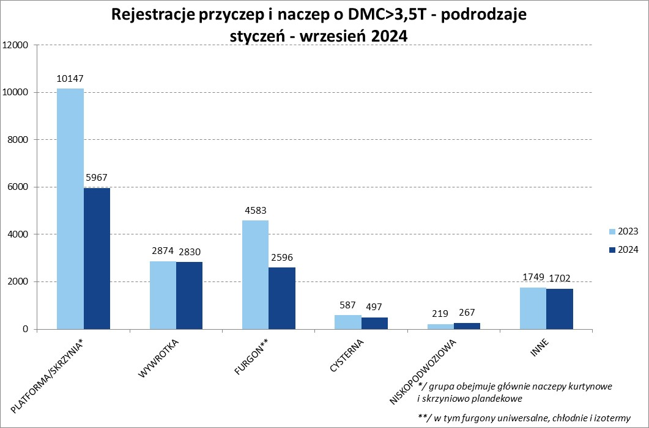
PZPM |  |  |  |  |  | 2024-10-09
Pierwsze rejestracje NOWYCH przyczep i naczep* o DMC>3,5T, udział w rynku %
First Registrations of NEW Trailers & Semi-Trailers with GVW>3.5T, Market Share %
 |  |  |  |  |  | Sztuki / Units
Pozycja | Marka | Rok narastająco Styczeń - Wrzesień
 |  | YTD January - September
 |  | 2024 |  | 2023 |  | Zmiana % r/r
No. | Make
 |  | Ogółem | Udział % | Ogółem | Udział % | Change % y/y
 |  | Total | Mkt shr % | Total | Mkt shr %
1 | SCHMITZ CARGOBULL | 2958 | 21.34% | 5142 | 25.51% | -42.5%
2 | KRONE | 1730 | 12.48% | 3638 | 18.05% | -52.4%
3 | WIELTON | 1695 | 12.23% | 2918 | 14.47% | -41.9%
4 | KOEGEL | 1392 | 10.04% | 1227 | 6.09% | 13.4%
5 | WECON | 522 | 3.77% | 622 | 3.09% | -16.1%
6 | SCHWARZMUELLER | 471 | 3.40% | 545 | 2.70% | -13.6%
7 | BODEX | 378 | 2.73% | 482 | 2.39% | -21.6%
8 | KEMPF | 364 | 2.63% | 347 | 1.72% | 4.9%
9 | ZASŁAW | 285 | 2.06% | 245 | 1.22% | 16.3%
10 | KAESSBOHRER | 281 | 2.03% | 280 | 1.39% | 0.4%
11 | FLIEGL | 253 | 1.83% | 328 | 1.63% | -22.9%
12 | MEGA | 222 | 1.60% | 426 | 2.11% | -47.9%
13 | INTER CARS - FEBER | 211 | 1.52% | 271 | 1.34% | -22.1%
14 | MEILLER-KIPPER | 159 | 1.15% | 94 | 0.47% | 69.1%
15 | CIMC | 156 | 1.13% | 225 | 1.12% | -30.7%
16 | BERGER | 139 | 1.00% | 240 | 1.19% | -42.1%
17 | BENALU | 126 | 0.91% | 195 | 0.97% | -35.4%
18 | D-TEC | 120 | 0.87% | 109 | 0.54% | 10.1%
19 | GT TRAILERS/GNIOTPOL | 115 | 0.83% | 198 | 0.98% | -41.9%
20 | FFB FELDBINDER | 108 | 0.78% | 68 | 0.34% | 58.8%
 | Pozostałe / Others | 2174 | 15.7% | 2559 | 12.7% | -15.0%
 | OGÓŁEM / TOTAL | 13859 | 100% | 20159 | 100% | -31.3%
*/ bez rejestracji czasowych
Źródło: analizy PZPM na podstawie CEP
Source: PZPM analysis based on Central Register of Vehicles

Ranking Naczepy DMC>3,5T
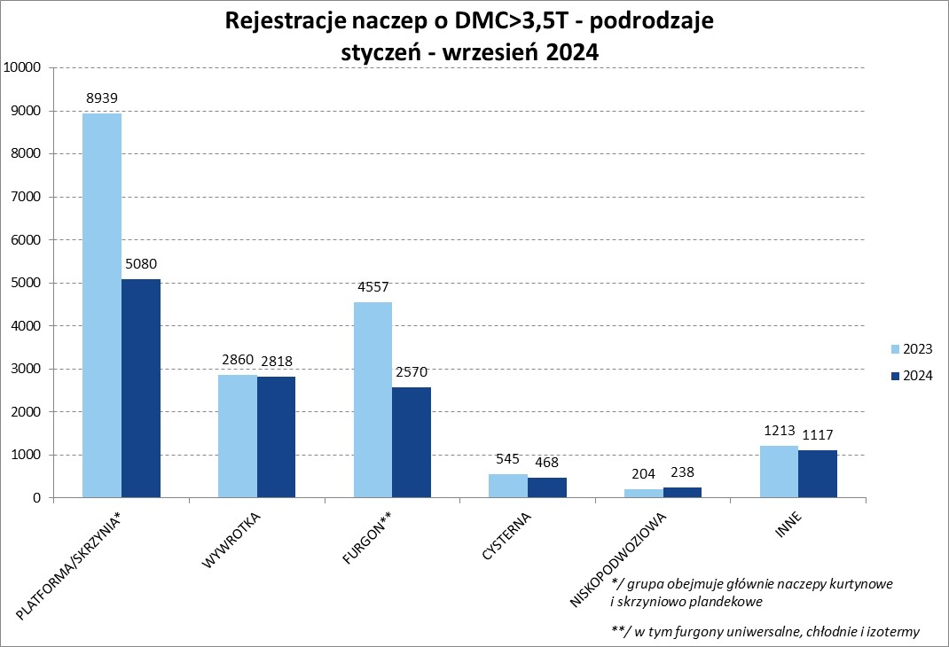

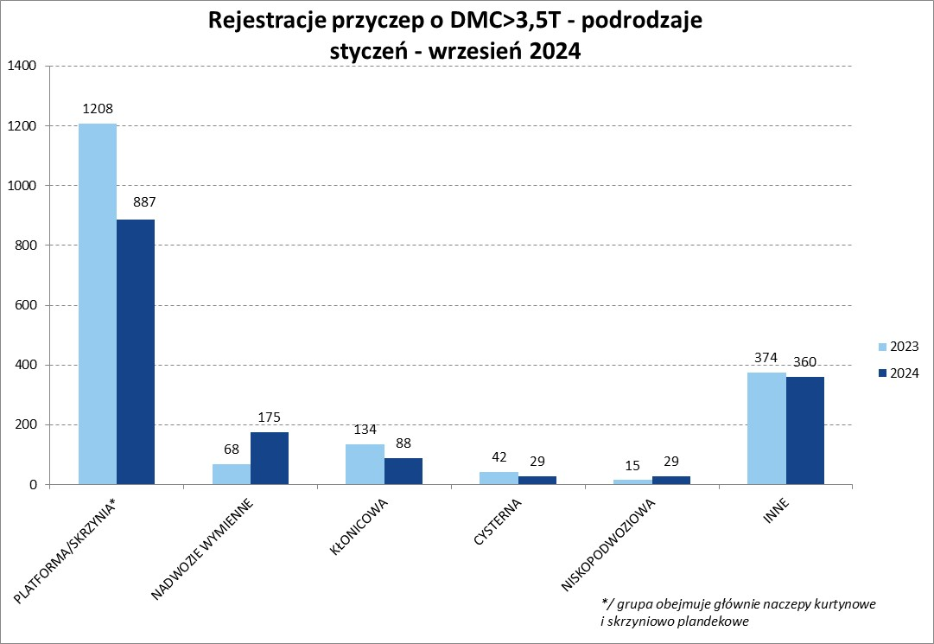
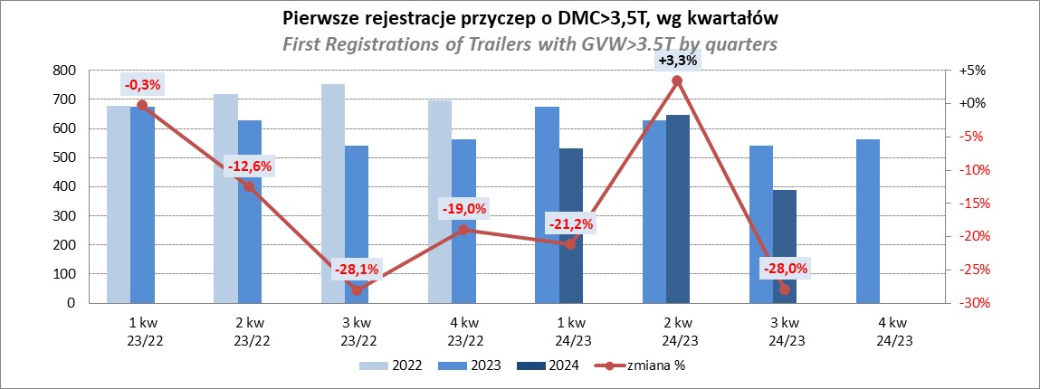
PZPM |  |  |  |  |  | 2024-10-09
Pierwsze rejestracje NOWYCH naczep* o DMC>3,5T, udział w rynku %
First Registrations of NEW Semi-Trailers with GVW>3.5T, Market Share %
 |  |  |  |  |  | Sztuki
Pozycja | Marka | Rok narastająco Styczeń - Wrzesień
 |  | YTD January - September
 |  | 2024 |  | 2023 |  | Zmiana % r/r
No. | Make
 |  | Ogółem | Udział % | Ogółem | Udział % | Change % y/y
 |  | Total | Mkt shr % | Total | Mkt shr %
1 | SCHMITZ CARGOBULL | 2953 | 24.0% | 5135 | 28.03% | -42.5%
2 | KRONE | 1720 | 14.0% | 3632 | 19.83% | -52.6%
3 | WIELTON | 1400 | 11.4% | 2652 | 14.48% | -47.2%
4 | KOEGEL | 1391 | 11.3% | 1223 | 6.68% | 13.7%
5 | SCHWARZMUELLER | 458 | 3.7% | 535 | 2.92% | -14.4%
6 | BODEX | 373 | 3.0% | 474 | 2.59% | -21.3%
7 | KEMPF | 364 | 3.0% | 347 | 1.89% | 4.9%
8 | KAESSBOHRER | 257 | 2.1% | 267 | 1.46% | -3.7%
 | ZASŁAW | 257 | 2.1% | 211 | 1.15% | 21.8%
10 | FLIEGL | 229 | 1.9% | 311 | 1.70% | -26.4%
11 | MEGA | 221 | 1.8% | 426 | 2.33% | -48.1%
12 | INTER CARS - FEBER | 211 | 1.7% | 271 | 1.48% | -22.1%
13 | CIMC | 156 | 1.3% | 225 | 1.23% | -30.7%
14 | BERGER | 139 | 1.1% | 240 | 1.31% | -42.1%
15 | MEILLER-KIPPER | 132 | 1.1% | 69 | 0.38% | 91.3%
16 | BENALU | 126 | 1.0% | 195 | 1.06% | -35.4%
17 | D-TEC | 120 | 1.0% | 109 | 0.60% | 10.1%
18 | FFB FELDBINDER | 108 | 0.9% | 68 | 0.37% | 58.8%
19 | STAS | 88 | 0.7% | 128 | 0.70% | -31.3%
20 | JANMIL | 82 | 0.7% | 73 | 0.40% | 12.3%
 | Pozostałe / Others | 1506 | 12.3% | 1727 | 9.4% | -12.8%
 | OGÓŁEM / TOTAL | 12291 | 100% | 18318 | 100% | -32.9%
*/ bez rejestracji czasowych
Źródło: analizy PZPM na podstawie CEP
Source: PZPM analysis based on Central Register of Vehicles

Przyczepy lekkie
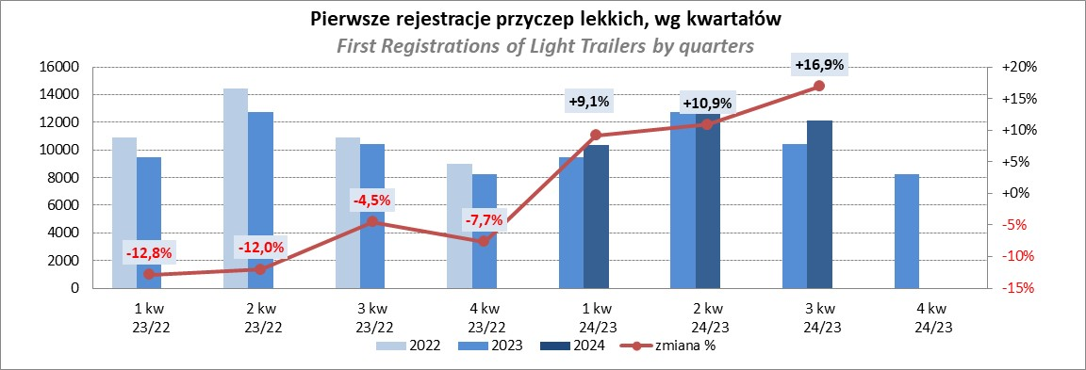
PZPM |  |  |  |  |  | 2024-10-09
Pierwsze rejestracje NOWYCH przyczep lekkich*, udział w rynku %
First Registrations of NEW Light Trailers*, Market Share %
 |  |  |  |  |  | Sztuki / Units
Pozycja | Marka | Rok narastająco Styczeń - Wrzesień
 |  | YTD January - September
 |  | 2024 |  | 2023 |  | Zmiana % r/r
No. | Make
 |  | Ogółem | Udział % | Ogółem | Udział % | Change % y/y
 |  | Total | Mkt shr % | Total | Mkt shr %
1 | NEPTUN-SORELPOL | 9618 | 26.28% | 8900 | 27.31% | 8.1%
2 | TEMARED | 8766 | 23.95% | 7191 | 22.06% | 21.9%
3 | NIEWIADÓW | 2177 | 5.95% | 2613 | 8.02% | -16.7%
4 | ZASŁAW | 2100 | 5.74% | 1974 | 6.06% | 6.4%
5 | FARO | 1756 | 4.80% | 1289 | 3.95% | 36.2%
6 | BRENDERUP-THULE TRAILERS | 1530 | 4.18% | 651 | 2.00% | 135.0%
7 | RYDWAN | 1312 | 3.58% | 1304 | 4.00% | 0.6%
8 | MARTZ | 954 | 2.61% | 1081 | 3.32% | -11.7%
9 | WIDPOL | 755 | 2.06% | 767 | 2.35% | -1.6%
10 | FRACHT | 748 | 2.04% | 475 | 1.46% | 57.5%
11 | WIOLA | 661 | 1.81% | 693 | 2.13% | -4.6%
12 | LORRIES | 510 | 1.39% | 430 | 1.32% | 18.6%
13 | MASTER-TECH | 458 | 1.25% | 425 | 1.30% | 7.8%
14 | GŁOWACZ | 431 | 1.18% | 388 | 1.19% | 11.1%
15 | STIM | 396 | 1.08% | 276 | 0.85% | 43.5%
16 | W.N.P. M.SUSKI | 385 | 1.05% | 321 | 0.98% | 19.9%
17 | SPAWLINE | 307 | 0.84% | 321 | 0.98% | -4.4%
18 | MER | 256 | 0.70% | 155 | 0.48% | 65.2%
19 | MIRO-CAR1 | 240 | 0.66% | 214 | 0.66% | 12.1%
20 | BLYSS | 225 | 0.61% | 150 | 0.46% | 50.0%
 | Pozostałe / Others | 3016 | 8.2% | 2975 | 9.1% | 1.4%
 | OGÓŁEM / TOTAL | 36601 | 100% | 32593 | 100% | 12.3%
*/ bez rejestracji czasowych
Źródło: analizy PZPM na podstawie CEP
Source: PZPM analysis based on Central Register of Vehicles

Ranking_P-CR
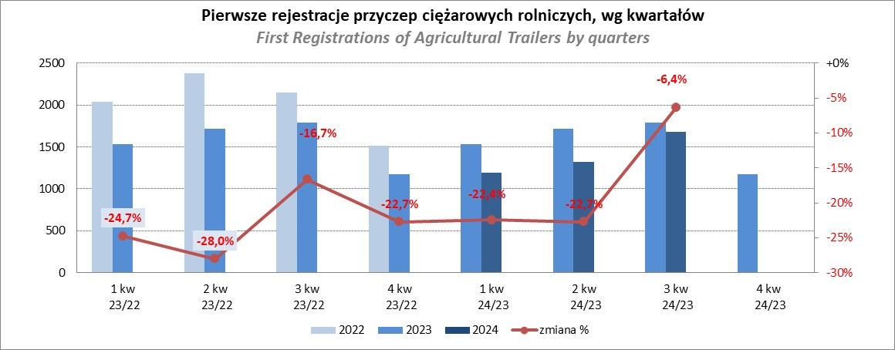
PZPM |  |  |  |  |  | 2024-10-09
Pierwsze rejestracje NOWYCH przyczep ciężarowych rolniczych*, udział w rynku %
First Registrations of NEW Agricultural Trailers*, Market Share %
 |  |  |  |  |  | Sztuki / Units
Pozycja | Marka | Rok narastająco Styczeń - Wrzesień
 |  | YTD January - September
 |  | 2024 |  | 2023 |  | Zmiana % r/r
No. | Make
 |  | Ogółem | Udział % | Ogółem | Udział % | Change % y/y
 |  | Total | Mkt shr % | Total | Mkt shr %
1 | PRONAR | 1049 | 25.04% | 1718 | 34.11% | -38.9%
2 | METAL-FACH | 616 | 14.70% | 617 | 12.25% | -0.2%
3 | METALTECH | 374 | 8.93% | 418 | 8.30% | -10.5%
4 | WIELTON | 302 | 7.21% | 403 | 8.00% | -25.1%
5 | JOSKIN | 252 | 6.01% | 95 | 1.89% | 165.3%
6 | MEPROZET | 202 | 4.82% | 133 | 2.64% | 51.9%
7 | ZASŁAW | 199 | 4.75% | 209 | 4.15% | -4.8%
8 | PPHU WODZIŃSKI | 145 | 3.46% | 257 | 5.10% | -43.6%
9 | POMOT | 117 | 2.79% | 91 | 1.81% | 28.6%
10 | FLIEGL | 86 | 2.05% | 83 | 1.65% | 3.6%
11 | TECHMONT | 85 | 2.03% | 102 | 2.03% | -16.7%
12 | MARPOL | 79 | 1.89% | 175 | 3.47% | -54.9%
13 | URSUS | 71 | 1.69% | 69 | 1.37% | 2.9%
14 | CYNKOMET | 64 | 1.53% | 88 | 1.75% | -27.3%
15 | BBC | 44 | 1.05% | 126 | 2.50% | -65.1%
 | Pozostałe / Others | 505 | 12.1% | 453 | 9.0% | 11.5%
 | OGÓŁEM / TOTAL | 4190 | 100% | 5037 | 100% | -16.8%
*/ bez rejestracji czasowych
Źródło: analizy PZPM na podstawie CEP
Source: PZPM analysis based on Central Register of Vehicles

Ranking_CR
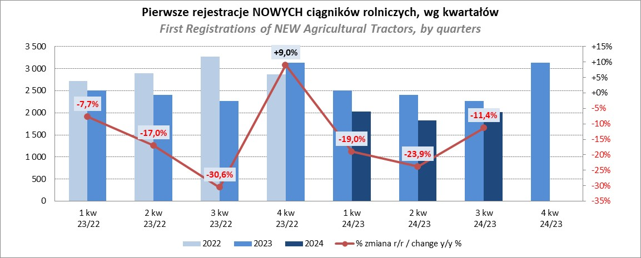
PZPM |  |  |  |  |  | 2024-10-09
Pierwsze rejestracje NOWYCH ciągników rolniczych*, udział w rynku %
First Registrations of NEW Agricultural Tractors*, Market Share %
 |  |  |  |  |  | Sztuki / Units
Pozycja | Marka | Rok narastająco Styczeń - Wrzesień
 |  | YTD January - September
 |  | 2024 |  | 2023 |  | Zmiana % r/r
No. | Make
 |  | Ogółem | Udział % | Ogółem | Udział % | Change % y/y
 |  | Total | Mkt shr % | Total | Mkt shr %
1 | JOHN DEERE | 891 | 15.18% | 1,212 | 16.88% | -26.5%
2 | NEW HOLLAND | 732 | 12.47% | 1,208 | 16.83% | -39.4%
3 | KUBOTA | 705 | 12.01% | 805 | 11.21% | -12.4%
4 | DEUTZ-FAHR | 490 | 8.35% | 595 | 8.29% | -17.6%
5 | CASE IH | 443 | 7.55% | 447 | 6.23% | -0.9%
6 | CLAAS | 377 | 6.42% | 311 | 4.33% | 21.2%
7 | MASSEY FERGUSON | 339 | 5.77% | 370 | 5.15% | -8.4%
8 | SOLIS | 259 | 4.41% | 252 | 3.51% | 2.8%
9 | FENDT | 256 | 4.36% | 242 | 3.37% | 5.8%
10 | VALTRA | 241 | 4.10% | 355 | 4.94% | -32.1%
11 | FARMTRAC | 206 | 3.51% | 311 | 4.33% | -33.8%
12 | ARBOS | 136 | 2.32% | 115 | 1.60% | 18.3%
13 | STEYR | 130 | 2.21% | 189 | 2.63% | -31.2%
14 | ZETOR | 111 | 1.89% | 233 | 3.25% | -52.4%
15 | LANDINI | 89 | 1.52% | 61 | 0.85% | 45.9%
 | Pozostałe / Others | 466 | 7.9% | 473 | 6.6% | -1.5%
 | OGÓŁEM / TOTAL | 5,871 | 100% | 7,179 | 100% | -18.2%
*Pojazdy zarejestrowane jako Ciągniki Rolnicze bez wyróżnionych jako potencjalne ATV / UTV
** Liczby zawierają rejestracje czasowe na koniec miesięcy
Źródło: analizy PZPM na podstawie CEP
*Vehicles registered as Agricultural Tractors without considered as ATV / UTV
Source: PZPM analysis based on Central Register of Vehicles

